Sheet1
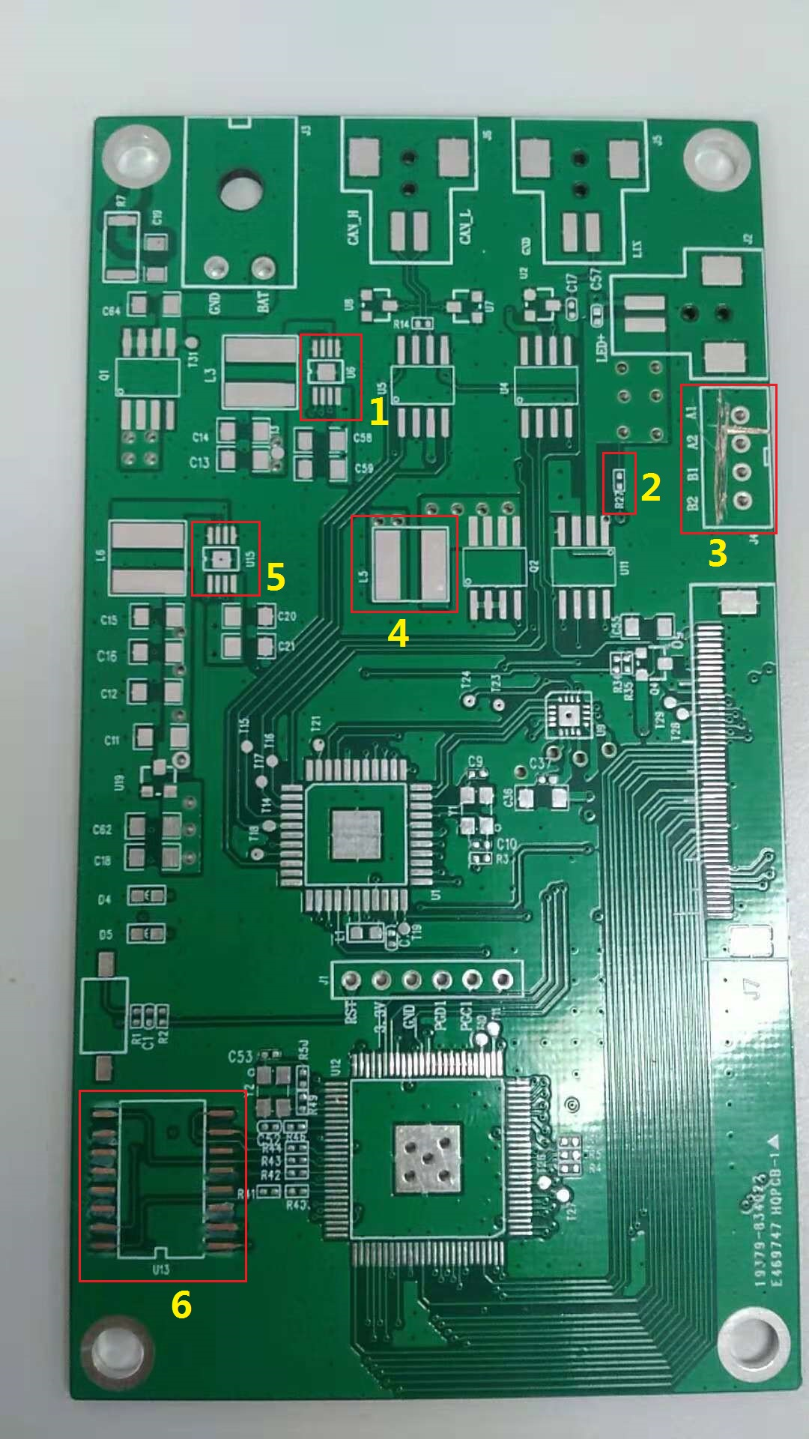

PCB板设计正面问题点：
1和5处---PCB板U6和U15封装（MSOP）和提供的器件封装（DFN）不一致
2处--PCB板R27封装（0402）和提供的器件封装（1206）不一致
3处--PCB板J4焊盘都对地短路
4处--PCB板L5封装（7*7）和提供的器件封装（10*10）不一致
6处--PCB板U13封装（1.5间距）和提供的器件封装（1.27间距）不一致

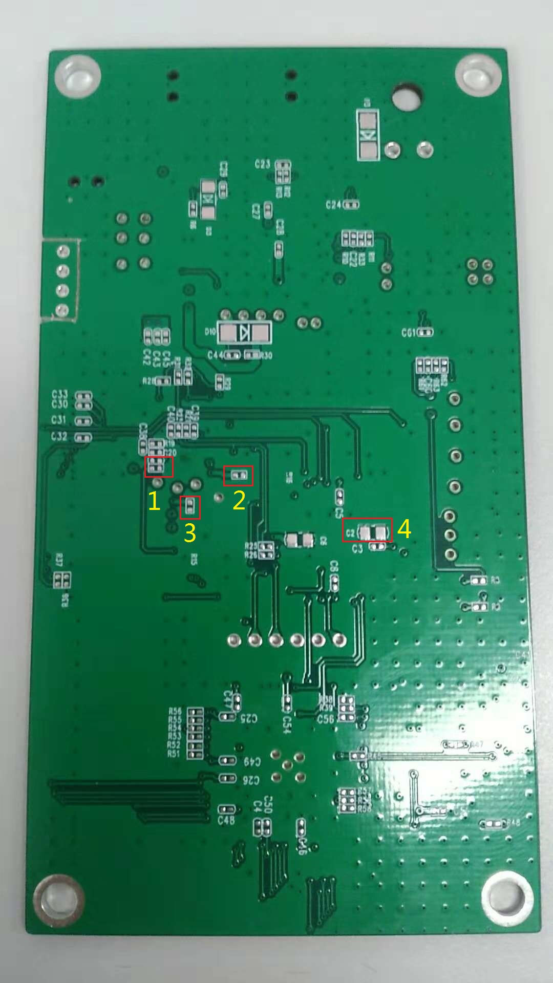

PCB板设计反面问题点：
1处---PCB板上的器件的丝印看不到
2和3处--PCB板上的器件的丝印看不到，PCB板封装（0402）和提供的器件封装（1206）不一致
4处--PCB板C2的封装（0805）与提供的器件封装（1206）不一致

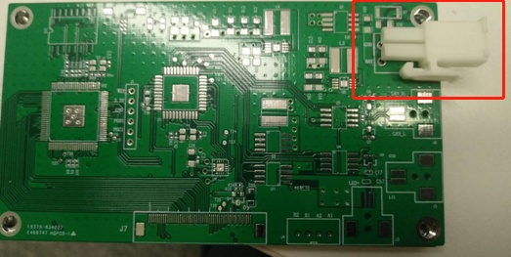

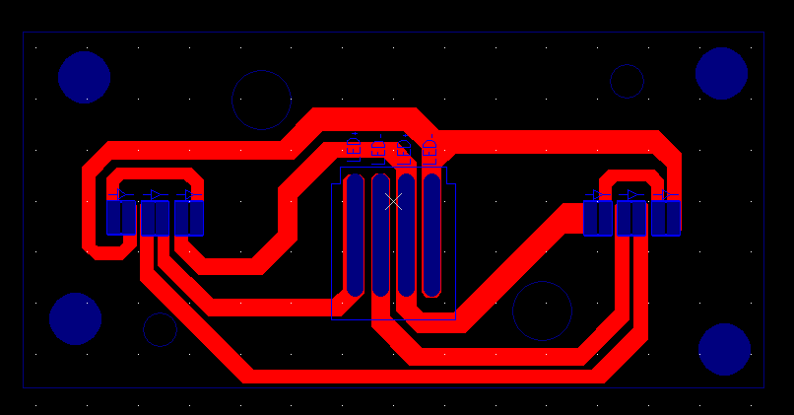

 |  | 封装
CAN 收发器型号 | ATA6561-GAQW | SOIC
LED驱动型号 | MAQ3203YM-VAO | SOIC
DC/DC型号 | MCP16311T-E/MSVAO | MSOP
LDO型号 | MCP1700T-3302E/TTVAO | 3 SOT-23
LIN收发器 | MCP2003B不用
MCU | DSPIC33EP32MC504-E/PTVAO | TQFP | 替换DSPIC33EP32GP504-E/PTVAO，pin to pin的
 |  |  | LED驱动的DIM口使用MCU专门的PWM口

 |  |  | 增加LED调光开关，调大，调小，二个PIN
 |  |  | 增加电机角度调整开关，调高，调低，二个PIN
 |  |  | 增加屏翻页1个PIN

 |  |  | 另外电机驱动是不是要pwm口，如果需要请使用mcu专用pwm口。

